Bài 1
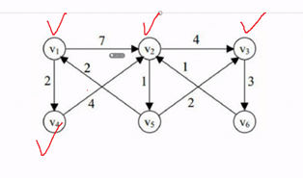
Vertex |  |  |  |  |  |  | Goal | Process | Weight
Step | v1 | v2 | v3 | v4 | v5 | v6 | v1 -> v2 | 1 4 2 | 6
1 | 0 | 7 (v1) | ~ | 2 (v1) | ~ | ~ | v1 -> v3 | 1 4 2 5 3 | 9
2 | 0 | 7 (v1) | 11 (v2) | 2 (v1) | 8 (v2) | ~ | v1 -> v4 | 1 4 | 2
3 | 0 | 6 (v4) | 10 (v2) | 2 (v1) | 7 (v2) | ~ | v1 -> v5 | 1 4 2 5 | 7
4 | 0 | 6 (v4) | 10 (v2) | 2 (v1) | 7 (v2) | 13 (v3) | v1 -> v6 | 1 4 2 5 3 6 | 12
5 | 0 | 6 (v4) | 9 (v5) | 2 (v1) | 7 (v2) | 12 (v3)
(x): trước đó là đỉnh x
6 | 0 | 6 (v4) | 9 (v5) | 2 (v1) | 7 (v2) | 12 (v3)
Đồ thị không có chu trình âm do lần duyệt thứ n = 6 ko có sự thay đổi trọng số

Bài 2
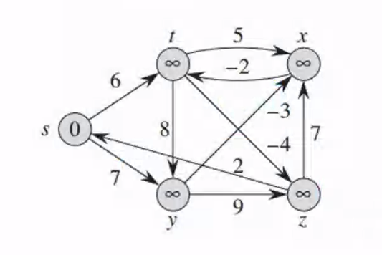
Vertex |  |  |  |  |  | Goal | Process | Weight
Step | s | t | y | x | z | s -> t | s y x t | 2
1 | 0 | 6 (s) | 7 (s) | ~ | ~ | s -> y | s y | 7
2 | 0 | 6 (s) | 7 (s) | 11 (t) | 2 (t) | s -> x | s y x | 4
3 | 0 | 6 (s) | 7 (s) | 4 (y) | 2 (t) | s -> z | s y x t z | -2
(x): trước đó là đỉnh x
4 | 0 | 2 (x) | 7 (s) | 4 (y) | _2 (t)
5 | 0 | 2 (x) | 7 (s) | 4 (y) | _2 (t)
Đồ thị không có chu trình âm do lần duyệt thứ n = 5 ko có sự thay đổi trọng số

Bài 3
Vertex
Step | 1 | 2 | 3 | 4 | Goal | Process | Weight
1 | 0 | 3 (1) | 5 (1) | ~ | 1 -> 2 | 1 3 4 2 | -1
2 | 0 | 3 (1) | 5 (1) | 4 (2) | 1 -> 3 | 1 3 4 3 | -9
3 | 0 | 3 (1) | 5 (1) | _2 (3) | 1 -> 4 | 1 3 4 | -2
4 | 0 | _1 (4) | _9 (4) | _2 (3)
Đồ thị có chu trình âm do lần duyệt thứ n = 4 có sự thay đổi trọng số
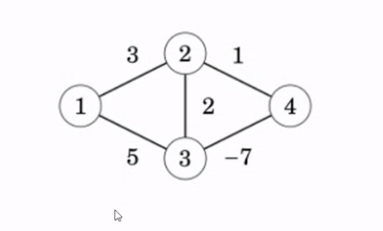
Đồ thị vô hướng
(x): trước đó là đỉnh x

